信用交易
融资融券市场交易数据统计(2024-03-25)

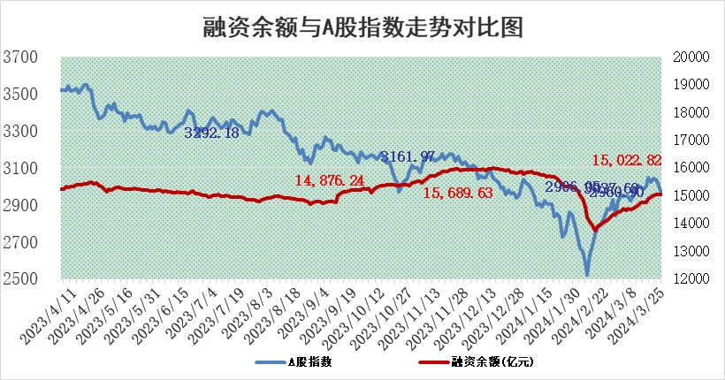
标的证券 | 融资融券余额（亿元） | 融资余额（亿元） | 融券余额（亿元） | 融资买入额（亿元） | 融资融券规模变化（亿元） | 融资余额增幅(‰) | 融券余额增幅(%)
统计数据 | 15,450.55 | 15,022.82 | 415.80 | 858.47 | -10.56 | -0.48 | -0.78

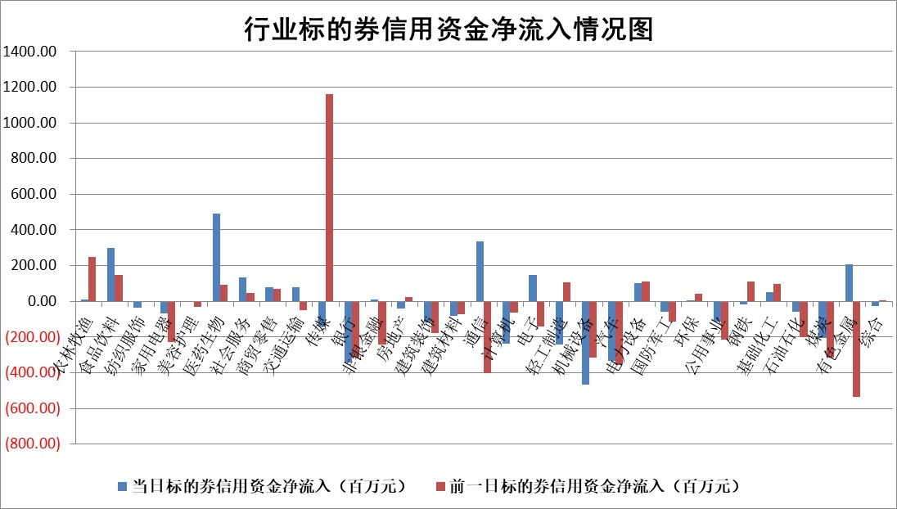

 |  |  |  |  |  |  |  | 2

 |  |  |  |  |  |  |  | 5
标的基金代码 | 标的基金简称 | 融资余额/市值(%) | 融资余额增幅(%) | 融资买入额/成交金额(%) | （融资余额净增额-融券余额净增额）/市值(‱) | 融券余额降幅(%) | ABS[（融资余额净增额-融券余额净增额）/市值净增额-1](%)
159902 | 华夏中小板ETF | 0.00 | 0.00 | 0.00 | 0.00 | 0.00 | 100.00
159915 | 易方达创业板ETF | 2.13 | 9.14 | 55010.43 | 17.83 | -1.51 | 108.82
159919 | 嘉实沪深300ETF | 0.69 | -1.72 | 5.73 | -1.18 | 0.54 | 97.72
159920 | 华夏恒生ETF | 53.65 | -0.03 | 4.35 | -1.72 | 0.40 | 95.77
159922 | 嘉实中证500ETF | 0.32 | 1.39 | 26.09 | -1.77 | -2.68 | 98.92
159925 | 南方沪深300ETF | 0.04 | -12.22 | 0.05 | -0.42 | 0.45 | 99.07
159928 | 消费ETF | 1.10 | 0.84 | 1.48 | 0.48 | -42.97 | 101.03
159934 | 易方达黄金ETF | 162.56 | -0.48 | 1.63 | -79.05 | 0.00 | 653.35
159939 | 全指信息技术ETF | 0.77 | 1.07 | 12.21 | 0.82 | 0.00 | 100.31
159940 | 全指金融地产ETF | 0.11 | 3.35 | 0.03 | 0.37 | 0.00 | 100.41
159995 | 半导体芯片ETF | 2.54 | 0.81 | 120.87 | 2.44 | 1.48 | 101.11
159997 | 天弘中证电子ETF | 1.92 | 1.05 | 1.29 | 2.01 | 2.37 | 100.83
159998 | 天弘中证计算机主题ETF | 0.56 | 4.48 | 0.08 | 2.83 | 2.91 | 100.94
510050 | 华夏上证50ETF | 4.48 | -0.09 | 96.34 | -0.59 | -5.06 | 94.08
510180 | 华安上证180ETF | 0.46 | -0.21 | 0.44 | -0.09 | 3.49 | 99.45
510880 | 华泰柏瑞红利ETF | 0.27 | 6.70 | 4.86 | 1.43 | -21.59 | 98.16
510900 | 易方达恒生H股ETF | 64.33 | -0.15 | 3.29 | -9.62 | 0.00 | 82.32
511010 | 5年期国债ETF | 10.65 | 2.70 | 0.88 | 27.96 | 0.00 | 133.09
511380 | 可转债及可交换债券ETF | 5.69 | -0.30 | 5.30 | -1.68 | 0.24 | 95.48
512000 | 全指证券ETF | 8.27 | 1.64 | 36.32 | 13.42 | 1.19 | 105.75
512010 | 沪深300医药卫生ETF | 6.07 | 0.01 | 120.89 | 0.19 | 0.54 | 100.23
512070 | 沪深300非银ETF | 2.38 | 4.37 | 80.98 | 10.11 | 2.30 | 105.59
512400 | 南方中证申万有色金属ETF | 2.33 | -4.89 | 1.16 | -15.25 | -53.31 | 88.16
512580 | 广发中证环保产业ETF | 1.25 | -0.39 | 0.05 | -0.44 | 0.96 | 99.45
512660 | 国泰中证军工ETF | 3.25 | -0.68 | 9.72 | -1.58 | 2.25 | 99.45
512800 | 华宝中证银行ETF | 14.37 | -0.09 | 1.35 | -1.53 | -0.88 | 100.96
512980 | 广发中证传媒ETF | 1.04 | -24.04 | 130.53 | -32.57 | 4.44 | 91.66
515030 | 华夏中证新能源汽车ETF | 2.56 | 4.10 | 19.99 | 10.41 | 3.60 | 105.53
515050 | 华夏中证5G通信主题ETF | 0.91 | -1.70 | 1.86 | -1.34 | 3.02 | 99.57
515070 | 华夏中证人工智能ETF | 3.20 | -1.58 | 14.80 | -4.28 | 2.21 | 98.67
标的股票比较指标 |  | 融资余额/流通A股市值(%) | 融资余额增幅(%) | 融资买入额/成交金额(%) | （融资余额净增额-融券余额净增额）/流通A股市值(‱) | 融券余额降幅(%) | ABS[（融资余额净增额-融券余额净增额）/流通A股市值净增额-1](%)
前十名标的个股 |  | 仁东控股 | 沃尔核材 | 晶华微 | 沃尔核材 | 明牌珠宝 | 神州数码
 |  | 万得凯 | 奥飞数据 | 禾信仪器 | 奥飞数据 | 赛伦生物 | 数据港
 |  | 骏成科技 | 嘉益股份 | 正海生物 | 联动科技 | 浙江恒威 | 聚胶股份
 |  | 元琛科技 | 鼎通科技 | 新天然气 | 晶华微 | 招商公路 | 华宝新能
 |  | 福星股份 | 九安医疗 | 光格科技 | 亚康股份 | 三生国健 | 中贝通信
 |  | 中研股份 | 深高速 | 乐惠国际 | 九安医疗 | 博硕科技 | 同花顺
 |  | 容百科技 | 华塑科技 | 四方光电 | 和林微纳 | 通行宝 | 淮北矿业
 |  | 元道通信 | 山东出版 | 中铁工业 | 安达智能 | 凯格精机 | 英诺特
 |  | 常青科技 | 安达智能 | 美克家居 | 华塑科技 | 众源新材 | 绿能慧充
 |  | 华安鑫创 | 康强电子 | 福莱特 | 中贝通信 | 高澜股份 | 小熊电器
后十名标的个股 |  | 科博达 | 泰祥股份 | 长电科技 | 海看股份 | 深高速 | 华力创通
 |  | 苏泊尔 | 美盈森 | 仁东控股 | 深水规院 | 特发信息 | 海看股份
 |  | 古井贡酒 | 丰茂股份 | 深圳新星 | 全柴动力 | 聆达股份 | 新天然气
 |  | 星宇股份 | 中电兴发 | 利源股份 | 美盈森 | 南方传媒 | 思泰克
 |  | 招商公路 | 深水规院 | 亚辉龙 | 盛景微 | 新特电气 | 维海德
 |  | 柏楚电子 | 海看股份 | 富淼科技 | 中电兴发 | 万事利 | 中铁工业
 |  | 山东高速 | 新巨丰 | 呈和科技 | 天元智能 | 英华特 | 海量数据 | ;
 |  | 皖通高速 | 安培龙 | 涛涛车业 | 通力科技 | 云内动力 | 浦东建设
 |  | 中国人寿 | 盛景微 | 公牛集团 | 安培龙 | 通灵股份 | 云天励飞
 |  | 中信特钢 | 苏泊尔 | 中南建设 | 美芯晟 | 浙海德曼 | 纳睿雷达
说明：1.以上普通交易数据和信用交易数据皆以交易日收盘后数据为基准；2.上述标的证券总数据只计算标的证券市场总数据，不包括从标的证券中调出去标的证券数据，所以与交易所公布的总值略有不同； 3.上述行业采用申万一级行业分类；4.以上标的基金和标的个股中比较的6个指标值中：前5个（从左至右）为正向指标，值越大排名越靠前；第6个为逆向指标，值越小，排名越靠前；5.第6个指标中ABS[]表示求绝对值，其主要用于考量信用资金相对净流入对股价相对净变化的贡献程度；6.数据来源：wind，交易所。

 | 证券代码 | 新增融资余额 | 融资买入额 | 融资买入增幅前10
远大智能 | 002689 | 28175353 | 42268582 | 199%
亚太股份 | 002284 | 21555247 | 34242865 | 82%
赛诺医疗 | 688108 | 72122899 | 101076547 | 78%
湖南发展 | 000722 | 66023557 | 137112987 | 75%
柘中股份 | 002346 | 14584119 | 36845980 | 58%
国城矿业 | 000688 | 24683149 | 48240585 | 54%
兆新股份 | 002256 | 1985058 | 4066269 | 52%
凯美特气 | 002549 | 33806472 | 61340055 | 52%
华昌达 | 300278 | 13474542 | 19303225 | 48%
新华联 | 000620 | 27311937 | 39201759 | 43%

 | 证券代码 | 新增融资余额 | 融资买入额 | 融资买入增幅前10
兔宝宝 | 002043 | 73310337 | 89923983 | 334%
捷昌驱动 | 603583 | 26026415 | 31686727 | 262%
湘财股份 | 600095 | 94196837 | 132280449 | 252%
中谷物流 | 603565 | 49103883 | 60098371 | 234%
中青宝 | 300052 | 24215352 | 31377809 | 98%
顾家家居 | 603816 | 138518545 | 188424210 | 78%
喜临门 | 603008 | 31503289 | 48351944 | 77%
财信发展 | 000838 | 10831830 | 17666790 | 74%
苏州银行 | 002966 | 10578096 | 19143736 | 72%
金诚信 | 603979 | 23858538 | 36098133 | 60%

